Gráfico_Barras
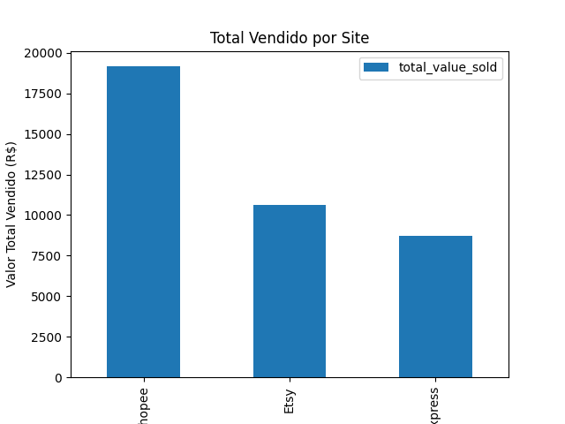
Gráfico de Barras - Valor Total por Site

Gráfico_Pizza
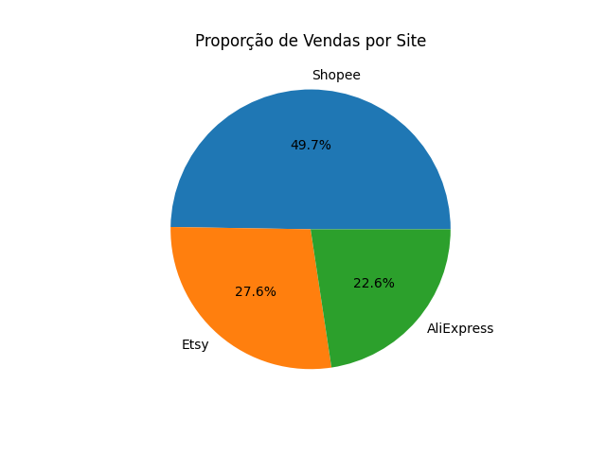
Gráfico de Pizza - Proporção de Vendas

